まとめ
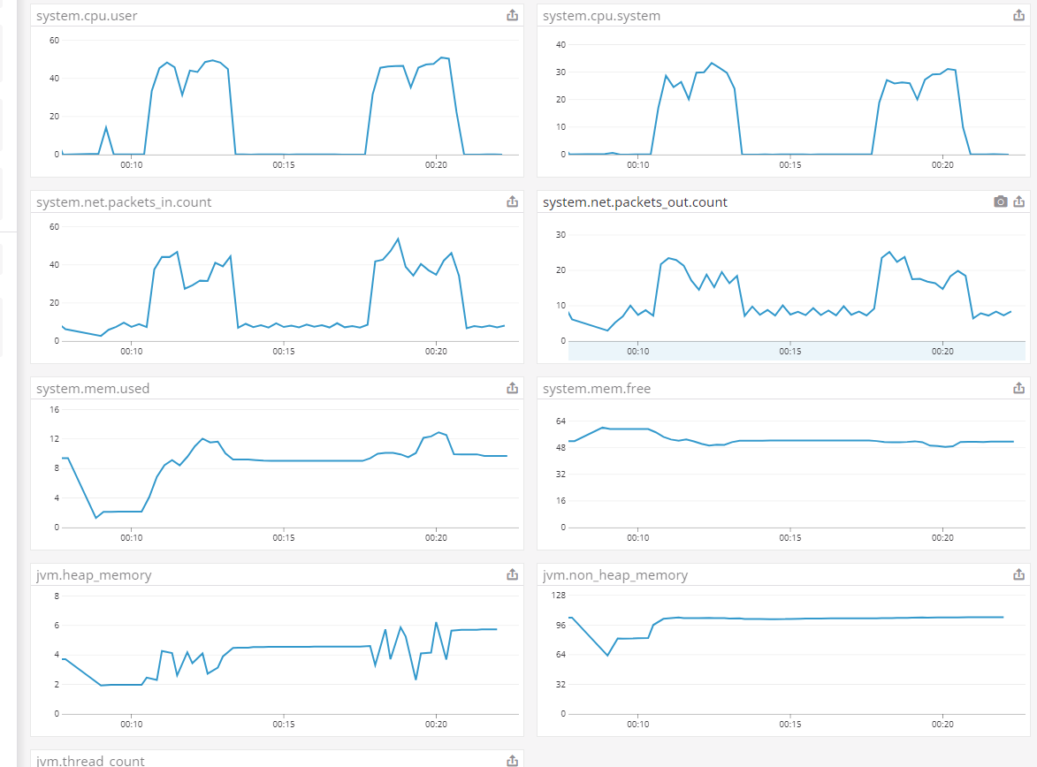
【目的】
提供する API が、想定するユーザ利用シーケンスにおいて、ピーク時であってもシステムが正常に応答することを確認する。
今後、想定を超えるユーザの利用ケースが発生しても、各種リソースのスケールアップ/アウトにより、システムの性能が改善されることを確認する

【目標値】
スループット: 300rps 以上とする
レイテンシ: 200ms 以下とする
過去のアクセス数をベースに、上記を目標値とする

【システム構成】
ELB -> EC2
※ マシンのカーネルパラメータ(limit)、Apache(worker)・Tomcat(connector) はデフォルトチューニング済み

【事前準備】
特になし

【実施結果】
[RPS/レイテンシ/エラー率]
実施No | 並列数 | RPS | レイテンシ |  | エラー率
 |  |  | 平均 | 90点
1 | 100 | 92 | 113ms | 130ms | 0.014%

[リソース仕様状況]
実施No | EC2
 | CPU利用率 | メモリ利用率 | ディスク利用率 | ネットワークI/O
 |  | (最大 64GB) | (最大 12GB) | IN(平均Bps) | OUT(平均Bps)
1 | 20% | 15.0156% | 0.0833% | 117.8KiB | 11.86KiB

※ Datadog のメトリクス情報を元に、以下の通り算出
CPU 利用率: 実施時間内での最大利用率を抽出
メモリ利用率: 実施時間内での最大メモリ利用数 / 最大メモリ数
ディスク利用率: 実施開始～終了時間内のディスク利用数合計 / 最大ディスク数
ネットワークI/O: 実施時間内の平均値

【特記事項】
* Apache で発生している 400/500 系エラー
⇒ mpm の設定等により解決できると考えている。

1回目
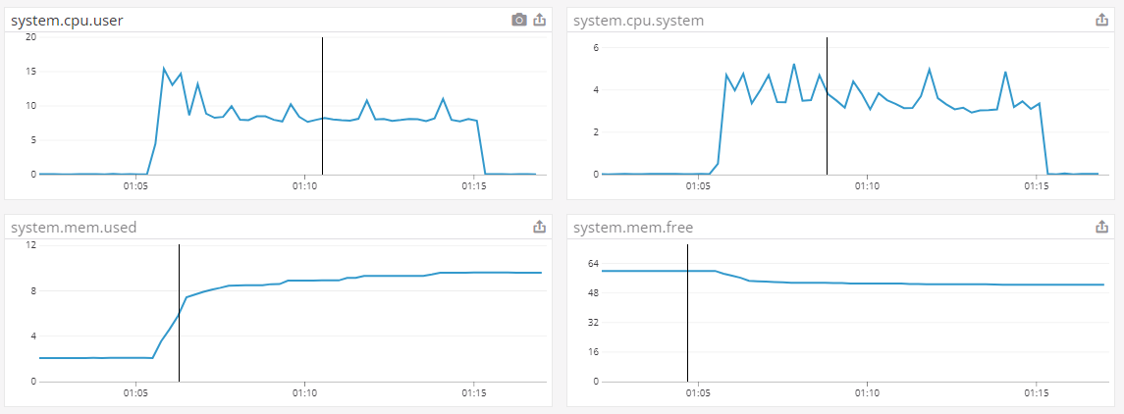
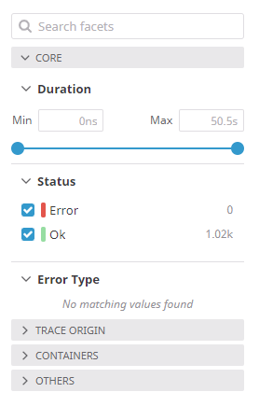
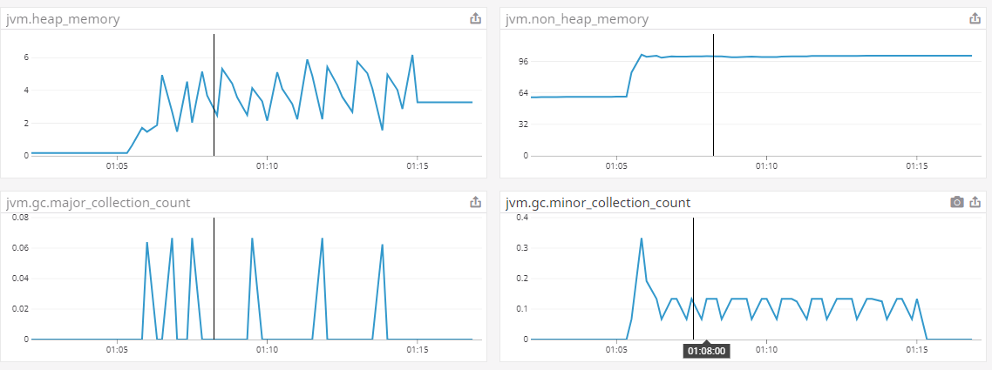
[実施方法]
* 対象サーバ
m5.4xlarge 1 台

* 攻撃サーバ
m5.4xlarge 1 台
※ 16 Slave
※ 100 並列、10 user づつ増加

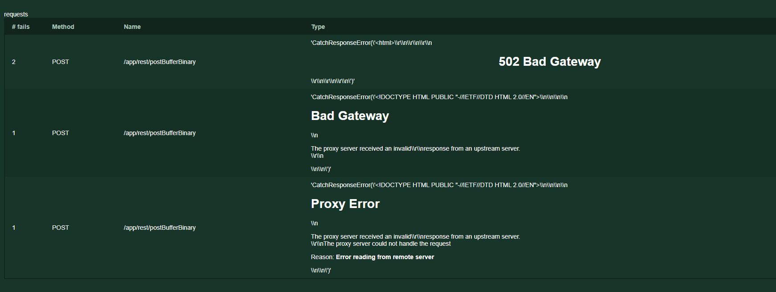
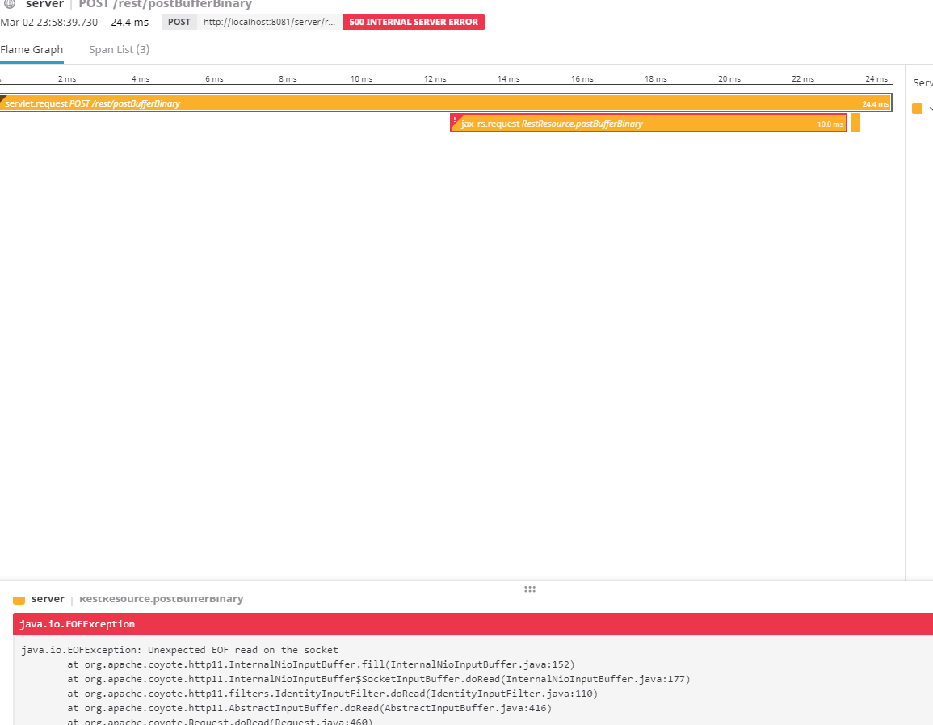
* 実施時間
2020/04/05 1:05 ～ 2020/04/05 1:15

[RPS/レイテンシ]

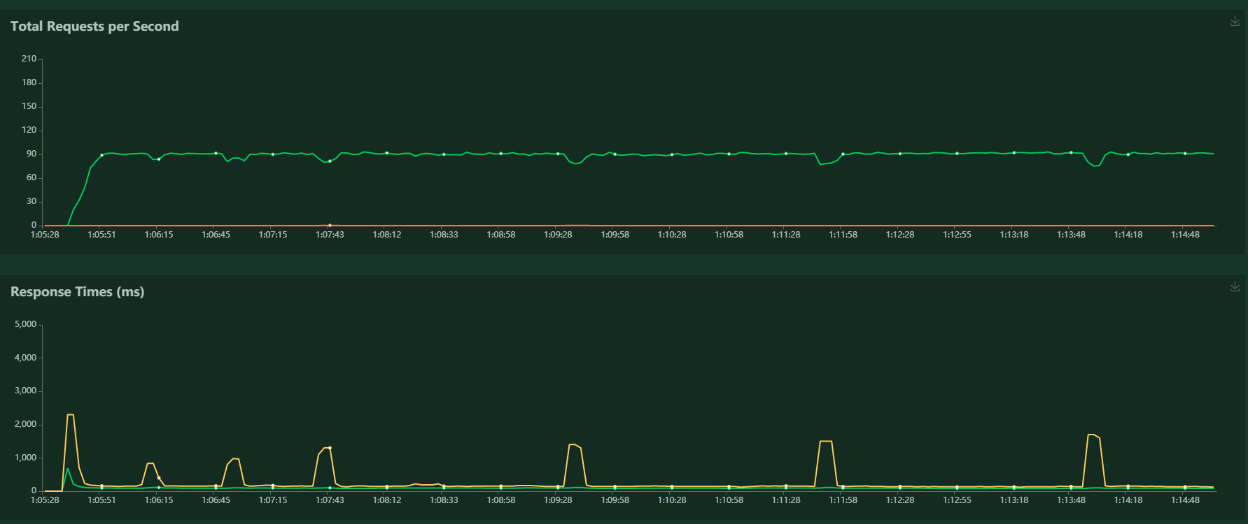

[メトリクス]

